Метод Гаусса
Разделы | х1 | х2 | х3 | x4 | своб. члены | S | S | Ответ:
А | 2.300 | 3.200 | -0.400 | 0.900 | 3.200 | 9.200 |  | x1= | 0.499
 | 2.000 | -2.000 | 3.400 | -1.000 | 7.100 | 9.500 |  | x2= | 0.935
 | 1.000 | -2.500 | 4.700 | -8.100 | 9.200 | 4.300 |  | x3= | 2.344
 | 0.400 | 0.000 | 2.600 | -2.500 | 6.300 | 6.800 |  | x4= | -0.003
 | 1.000 | 1.391 | -0.174 | 0.391 | 1.391 | 4.000 | 4.000
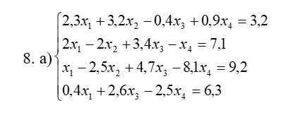
А1 | 0.000 | -4.783 | 3.748 | -1.783 | 4.317 | 1.500 | 1.500
 | 0.000 | -3.891 | 4.874 | -8.491 | 7.809 | 0.300 | 0.300
 | 0.000 | -0.557 | 2.670 | -2.657 | 5.743 | 5.200 | 5.200
 |  | 1.000 | -0.784 | 0.373 | -0.903 | -0.314 | -0.314
А2 |  | 0.000 | 1.825 | -7.041 | 4.296 | -0.920 | -0.920
 |  | 0.000 | 2.233 | -2.449 | 5.241 | 5.025 | 5.025
 |  |  | 1.000 | -3.859 | 2.355 | -0.504 | -0.504
A3 |  |  | 0.000 | 6.170 | -0.018 | 6.152 | 6.152
 |  |  |  | 1.000 | -0.003 | 0.997 | 0.997
B |  |  |  | 1.000 | -0.003 | 0.997
 |  |  | 1.000 |  | 2.344 | -0.504
 |  | 1.000 |  |  | 0.935 | -0.709
 | 1.000 |  |  |  | 0.499 | 4.899

